①事業計画書P1
①名称（事業者等の概要）について
・事業者の正式な名称を記載してください。
※登記事項証明書等に記載されている「名称」にあたる事業者名称。
②法人番号について
・国税庁法人番号公表サイトで公表されている１３桁の法人番号を記載してください。
【国税庁法人番号公表サイト】https://www.houjin-bangou.nta.go.jp/
※登記事項証明書に記載されている「会社法人等番号」→類似した法則の番号ですが、１２桁であり、別の番号です。
③代表者役職名、氏名について
※登記事項証明書等に記載されている通りの役職及び氏名。
④郵便番号（主たる事業所の所在地）について
※登記事項証明書等に記載されている「主たる事業所」「本店」にあたる住所。
⑤業種（中分類）について
・該当する中分類をプルダウンから選択してください。
⑥みなし大企業の該当有無について
・該当の有無をプルダウンから選択してください。
⑦資本金又は出資金の額について
※登記事項証明書、貸借対照表に記載の資本金等の額。
・資本金にあたるものがない法人は、「0、ー」など、ない旨を記載してください。
※資産など、資本金にあたらない額の記載は不要です。
⑧常時使用する従業員数について
・法人全体の従業員数を記載してください。（補助対象事業所の人数ではありません。）
※法人事業概況説明書等に記載の従業員数。
※役員、正社員、パート、アルバイト等の人数を含みます。
⑨補助対象事業所①②について
・設備更新を行う事業所の名称及び所在地を記載してください。
⑩申請に係る担当者について
・申請に係る責任者と同様、申請における担当者を設定し、連絡先を含めて記載してください。
※書類の修正等における連絡先として用います。日頃から連絡のつく連絡先を記載してください。
⑪連絡先住所について
・郵送物の届く連絡先住所を記載してください。
⑫国又は県補助金等への申請の有無について
・本補助金申請と同一の設備等について、他の補助金への申請の有無をプルダウンから選択してください。「あり」の場合、補助事業名及び申請額を記載してください。
個人事業主の方の記入ガイド ① 名称： 屋号（店舗名など）を記入してください。屋号がない場合は、ご自身の氏名を記入します。 ② 法人番号： 個人事業主には法人番号はありませんので、**空欄のまま、もしくは「なし」**と記入してください。（※マイナンバーを記入しないようご注意ください） ③ 代表者役職名・氏名： 役職名には**「代表」や「店主」**と書き、氏名にはご自身の名前を記入します。 ④ 郵便番号・所在地： 住民票の住所（または開業届に記載した納税地・事務所所在地）を記入します。 ⑤ 業種（中分類）： 先ほどお話しした通り、確定申告書の「職業欄」から類推した中分類を選んでください。 ⑥ みなし大企業の該当有無： 基本的には**「該当しない」**になります。 ⑦ 資本金又は出資金の額： 個人事業主には資本金という概念がありませんので、**「0」または「なし」「－」**と記入してください。 ⑧ 常時使用する従業員数： **「青色申告決算書」**などに記載した従業員数を記入します。
（別記様式３）
琴浦町中小企業省エネエアコン・LED照明導入緊急支援事業 事業計画書

①
②
③
④
１ 事業実施者等に関する事項
事業者等の 概要 |  |  | 名称 |  | 株式会社 ことうら |  |  |  |  |  | 法人番号 | 1234567890123
 |  |  | 代表者 | 役職名 | 代表取締役 |  |  |  |  |  | 氏名 | 〇〇 〇〇
 |  |  | 主たる事務所の 所在地 |  | 〒 | 689-〇〇〇〇
 |  |  |  |  | 鳥取県東伯郡琴浦町徳万〇〇－〇
⑤
⑥
 |  |  | 業 種 (産業分類：中分類) |  | A 01 農業 |  |  |  |  |  | みなし大企業※ 該当有無 |  |  | 該当しない
⑦
⑧
 |  |  | 資本金又は出資金の額 |  | 10,000,000 |  |  |  |  | 円 | 常時使用する従業員数 |  |  | 20 | 人
補助 対象 事業所 |  | ① | 事業所等名称 |  | 本店
 |  |  | 事業所等所在地 |  | 〒 | 689-〇〇〇〇
⑨
 |  |  |  |  | 鳥取県東伯郡琴浦町徳万〇〇－〇
 |  | ② | 事業所等名称 |  | 赤碕事業所
 |  |  | 事業所等所在地 |  | 〒 | 689-△△△△
 |  |  |  |  | 鳥取県東伯郡琴浦町赤碕〇〇－〇
申請に係る 担当者 |  |  | 所属名 |  | □□部△△課 |  |  |  |  |  | 職名 |  | 主任
 |  |  | 氏名 |  | 主任 |  |  |  |  |  | 電話 |  | 000-000-0000
⑩
 |  |  | メール |  | ・・・・・@・・・・・ |  |  |  |  |  | FAX |  | 000-000-0000
⑪
 |  |  | 連絡先住所 （郵送先） |  | 〒 | 689-〇〇〇〇
 |  |  |  |  | 鳥取県東伯郡琴浦町徳万〇〇－〇
⑫
国又は県補助金等への申請の有無（予定含む） |  |  |  |  | なし |  | 国又は県補助金等への申請がある場合 |  | 補助事業名
 |  |  |  |  |  |  |  |  | 申請額 |  |  |  |  |  | 円

※以下のいずれかに該当する場合、「みなし大企業」とします。
①発行済み株式の総数又は出資価格の総額の2分の1以上を同一の大企業が所有している。
②発行済み株式の総数又は出資価格の総額の3分の2以上を大企業が所有している。
③大企業の役員又は職員を兼ねている者が役員総数の2分の1以上を占めている。
④発行済み株式の総数又は出資価格の総額を上記①～③に該当する中小企業者が所有している。
⑤上記①から③に該当する中小企業者の役員又は職員を兼ねている者が役員総数のすべてを占めている。
⑥申請時において確定している直近過去3年分の各年又は各事業年度の課税所得の年平均額が15億円を超える。
※補助対象事業所が3件を超える場合は、本シートをコピーして必要事項を入力してください。
※「県補助金等への申請の有無」について、本補助金申請と同一の設備等について県等へ申請している場合に記入してください。なお、本補助金は国補助金との併用はできませんのでご注意ください。

 | A 01 農業 |  |  |  |  |  |  | あり |  |  | 該当する
 | A 02 林業 |  |  |  |  |  |  | なし |  |  | 該当しない
 | B 03 漁業
 | B 04 水産養殖業
 | C 05 鉱業，採石業，砂利採取業
 | D 06 総合工事業
 | D 07 職別工事業
 | D 08 設備工事業
 | E 09 食料品製造業
 | E 10 飲料・たばこ・飼料製造業
 | E 11 繊維工業
 | E 12 木材・木製品製造業
 | E 13 家具・装備品製造業
 | E 14 パルプ・紙・紙加工品製造業
 | E 15 印刷・同関連業
 | E 16 化学工業
 | E 17 石油製品・石炭製品製造業
 | E 18 プラスチック製品製造業
 | E 19 ゴム製品製造業
 | E 20 なめし革・同製品・毛皮製造業
 | E 21 窯業・土石製品製造業
 | E 22 鉄鋼業
 | E 23 非鉄金属製造業
 | E 24 金属製品製造業
 | E 25 はん用機械器具製造業
 | E 26 生産用機械器具製造業
 | E 27 業務用機械器具製造業
 | E 28 電子部品・デバイス・電子回路製造業
 | E 29 電気機械器具製造業
 | E 30 情報通信機械器具製造業
 | E 31 輸送用機械器具製造業
 | E 32 その他の製造業
 | F 33 電気業
 | F 34 ガス業
 | F 35 熱供給業
 | F 36 水道業
 | G 37 通信業
 | G 38 放送業
 | G 39 情報サービス業
 | G 40 インターネット附随サービス業
 | G 41 映像・音声・文字情報制作業
 | H 42 鉄道業
 | H 43 道路旅客運送業
 | H 44 道路貨物運送業
 | H 45 水運業
 | H 46 航空運輸業
 | H 47 倉庫業
 | H 48 運輸に附帯するサービス業
 | H 49 郵便業
 | I 50 各種商品卸売業
 | I 51 繊維・衣服等卸売業
 | I 52 飲食料品卸売業
 | I 53 建築材料，鉱物・金属材料等卸売業
 | I 54 機械器具卸売業
 | I 55 その他の卸売業
 | I 56 各種商品小売業
 | I 57 織物・衣服・身の回り品小売業
 | I 58 飲食料品小売業
 | I 59 機械器具小売業
 | I 60 その他の小売業
 | I 61 無店舗小売業
 | J 62 銀行業
 | J 63 協同組織金融業
 | J 64 貸金業，クレジットカード業等非預金信用機関
 | J 65 金融商品取引業，商品先物取引業
 | J 66 補助的金融業等
 | J 67 保険業
 | K 68 不動産取引業
 | K 69 不動産賃貸業・管理業
 | K 70 物品賃貸業
 | L 71 学術・開発研究機関
 | L 72 専門サービス業
 | L 73 広告業
 | L 74 技術サービス業
 | M 75 宿泊業
 | M 76 飲食店
 | M 77 持ち帰り・配達飲食サービス業
 | N 78 洗濯・理容・美容・浴場業
 | N 79 その他の生活関連サービス業
 | N 80 娯楽業
 | O 81 学校教育
 | O 82 その他の教育，学習支援業
 | P 83 医療業
 | P 84 保健衛生
 | P 85 社会保険・社会福祉・介護事業
 | Q 86 郵便局
 | Q 87 協同組合
 | R 88 廃棄物処理業
 | R 89 自動車整備業
 | R 90 機械等修理業
 | R 91 職業紹介・労働者派遣業
 | R 92 その他の事業サービス業
 | R 93 政治・経済・文化団体
 | R 94 宗教
 | R 95 その他のサービス業
 | R 96 外国公務
 | S 97 国家公務
 | S 98 地方公務
 | T 99 分類不能の産業

①事業計画書P2
①
①補助事業実施期間について
・補助事業（工事）の実施予定の期間を記載してください。
２ 事業内容に関する事項

 | 補助事業実施期間（見込み） |  | 令和 | 8 | 年 | 8 |  | 月 |  | ～ | 令和 | 8 | 年 | 11 | 月
②対象設備について
・削減効果ごとに、補助の対象である設備の名称等を記載してください。
②
③
④
⑤
③導入前について
・導入前の設備について、型番、数量等、特定できる情報を記載してください。
※様式の欄に書ききれない場合は、一覧の下に補足がある通り、「別紙のとおり」と記載の上、別紙に取りまとめて添付・提出してください。
 | 【導入設備等】
 | № | 対象設備 | 導入前 |  |  |  |  |  | 導入後 |  |  |  |  | 削減効果 （％）
 | 1 | （本店） LED照明設備の導入 | 蛍光灯 FLR40W型2灯×10台 |  |  |  |  |  | LEDベースライト 型番：ABCDEFG 台数：10台 |  |  |  |  | 300.0%

④導入後について
・導入前と同上。
 | 2 | （本店） 空調設備の更新 | 型番：abcdefg 台数：1台 |  |  |  |  |  | 型番：hijklmn 台数：1台 |  |  |  |  | 300.0%

⑤削減効果について
・削減効果算定シートにて算定された、削減効果を設備ごとに記載してください。
※値のみ入力してください。（単位は自動で表示されます。）
 | 3 | （赤碕事業所） 空調設備の更新 | 型番：abcdefg 台数：1台 |  |  |  |  |  | 型番：hijklmn 台数：1台 |  |  |  |  | 150.0%
⑨
⑥対象設備について
・補助の対象である設備の名称等を記載してください。
 | 4

⑦設備の種類、細目、年数について
・「減価償却資産の耐用年数等に関する省令」別表に基づく名称、細目、年数を記載してください。
※減価償却の計上により変わります。対象設備の減価償却をご確認の上、計上している年数に基づき判断してください。
⑫
 | 5

 | ※設備等を導入する場合は、容量や型番、型式等、特定できる情報を記入ください。
 | ※全ての型番等を記載できない場合は、「別紙のとおり」と記載の上、別途、導入前と導入後の型番及び台数の一覧表を添付してください。

 | ※同一機器を複数台導入する場合は数量も記入してください。 |  |  |  |  |  |  |  |  |  |  |  |  |  |  | ■主要な設備の法定耐用年数の例
 | ※削減効果が10％以上の場合に補助対象となります。

⑦
３ 導入設備の法定耐用年数

⑥
 | № | 対象設備 | 設備の種類 |  |  |  | 細目 |  |  |  |  |  |  | 法定耐用年数 (処分制限期間)

 | 1 | LED照明設備 | 電気設備（照明設備 を含む。） |  |  |  | その他のもの |  |  |  |  |  |  | 15年

 | 2 | 空調設備 | 冷房、暖房、通風又 はボイラー設備 |  |  |  | 冷暖房設備（冷凍機の出力が二十 二キロワット以下のもの） |  |  |  |  |  |  | 13年

 | 3

 | 4

 | 5

 | ※「設備の種類」、「細目」及び「法定耐用年数」は、それぞれ「減価償却資産の耐用年数等に関する省令」別表で定める「種類」等、「細目」及び「耐用年数」欄の記載を参照して記入ください。

①事業計画書P3
①経費の区分について
・見積書に基づく区分（各経費の名称）を記載してください。
※見積書と突き合わせて分かる名称にしてください。
４ 事業費内訳に関する事項
 |  |  |  |  |  |  |  |  |  |  | （単位 円）
区 分 |  |  |  | 設備費 |  |  |  | 工事費 |  | 合計
①
②
④
 |  |  |  | 単価 |  | 数量 | 計
補助対象経費 | LED照明設備の導入 |  |  | 10,000 |  | 10 | 100,000 | 40,000 |  | 140,000
②単価について
・区分ごとの設備の単価を記載してください。（対象となるのは税抜額です。）
 | 空調設備の更新 |  |  | 100,000 |  | 1 | 100,000 | 50,000 |  | 150,000
③
 | 空調設備の更新 |  |  | 100,000 |  | 1 | 100,000 | 100,000 |  | 200,000
※補助対象となるのは税抜額です。
※どの内訳項目から引かれているか明確でない値引きがあった場合は、すべて対象経費から差し引いてください。
 |  |  |  |  |  |  | 0 |  |  | 0
 |  |  |  |  |  |  | 0 |  |  | 0
 |  |  |  |  |  |  | 0 |  |  | 0
 |  |  |  |  |  |  | 0 |  |  | 0
③数量について
・単価ごとの数量を記載してください。
※「一式」の区分は、単価に一式の額を記載し、数量を1とするなど工夫してください。
 |  |  |  |  |  |  | 0 |  |  | 0
 | 小 計 |  |  |  |  |  | 300,000 | 190,000 |  | 490,000
⑤
補助対象外経費 | 既存設備撤去費 |  |  |  |  |  | 0 | 30,000 |  | 30,000
 | 既存設備処分費 |  |  |  |  |  | 0 | 30,000 |  | 30,000
④工事費について
・区分ごとの工事費を記載してください。（対象となるのは税抜額です。）
 |  |  |  |  |  |  | 0 |  |  | 0
 |  |  |  |  |  |  | 0 |  |  | 0
⑤補助対象外経費について
・対象経費の①～④と同様に各項目を記載してください。
・以下の募集要領抜粋の補助対象外の例にあたる経費は対象外へ計上してください。
※例：「フロンガス回収・破壊処理費」→撤去費・処分費に該当するため、対象外へ計上。
 |  |  |  |  |  |  | 0 |  |  | 0
 |  |  |  |  |  |  | 0 |  |  | 0
 | 小 計 |  |  |  |  |  | 0 | 60,000 |  | 60,000
総計（税抜き額） |  |  |  | 見積書の合計額（税抜額）と一致すること。 |  |  |  |  |  | 550,000
■補助対象外経費の例について（募集要領抜粋）
消費税及び地方消費税額 |  |  |  |  |  |  |  |  |  | 55,000
総事業費 |  |  |  | 見積書の合計額（税込額）と一致すること。 |  |  |  |  |  | 605,000

◆交付申請額
 | ※第１号様式の補助金交付申請額は、以下により算出した交付申請額を記入してください。

 |  | 補助対象経費 |  |  | 補助率 |  | ①算出額
 |  | 490,000 |  | × | 0.5 | ＝ | 245,000
 |  |  | 円 |  |  |  |  |  | 円

⑥
 |  | ②補助上限額 |  |  |  |  | 交付申請額 ※①②を比較して低い額
 |  | 250,000 |  |  |  |  | 245,000
 |  |  | 円 |  |  |  |  |  | 円

⑥交付申請額について
・算定された金額もしくは、上限25万円のどちらか低い額で申請してください。

⑦
⑥

③見積書
①
 |  |  |  |  |  |  |  |  |  |  | ①見積書について
 |  |  |  | 御 見 積 書 |  |  |  |  |  |  | ・原則、2者以上の見積書（本見積、相見積）を提出してください。
 |  |  |  |  |  |  |  |  |  |  | ・以下②～⑦について、本見積と相見積共に満たす必要があります。
②
 |  |  |  |  |  |  |  |  | No.20240610-005 |  | ※国内に発注又は施工できる事業者が２者以上いない場合等、相見積を取ることができ
 |  |  |  |  |  |  |  |  |  |  | ない、やむを得ない事情がある場合は事前にご相談ください。
③
 |  |  |  |  |  |  |  |  | 2026年 4月 15日 |  | （文字通り「2者以上いない場合」等に限ります。懇意の施工者へ依頼したい等、個別の
株式会社ことうら |  |  |  |  | 御中 |  |  |  |  |  | 事情は、原則、認められません。）
 |  |  |  |  |  |  |  |  |  |  | ②発行日について
 |  |  |  |  |  |  |  |  |  |  | ・発行後（申請から）3か月以内のものを提出してください。
件 名 |  | 照明及び空調更新工事 |  |  |  |  | 〒689-〇〇〇〇 |  |  |  | ③申請者（見積依頼者）
④
見積有効期限 |  | 見積後６０日 |  |  |  |  | 鳥取県米子市〇〇〇〇 |  |  |  | ・申請者名が明記されたものにしてください。
押印
 |  |  |  |  |  |  | ○○電気株式会社 |  |  |  | ※申請者と記載の名義が異なる場合、「申請者と記載名義の結びつけができる資料」を
⑤
 |  |  |  |  |  |  |  |  |  |  | 添付等して、申請者が見積をとったことが分かるようにしてください。
御見積金額 |  |  | ￥ | 605,000 |  |  |  |  |  |  | ④施工者の押印
 |  |  |  |  |  |  |  |  |  |  | ・代表者印や事業所印、電子印等があるものを提出してください。
 |  |  |  |  |  |  |  |  |  |  | ⑤見積金額
⑥
⑦
No. | 項目 |  |  |  | 数量 | 単価 |  | 金額 |  | 備考 | ・合計金額が明記されたものにしてください。
1 | LED照明設備費 |  |  |  | 1式 | 100,000 |  | 100,000 |  | 内訳の通り | ※競争入札を行う必要等があり、あらかじめ、見積書の金額から補助事業費が変更する
2 | LED照明工事費 |  |  |  | 1式 | 40,000 |  | 40,000 |  | 同上 | ことが予想される場合は、事前にご相談ください。
3 | 空調設備費 |  |  |  | 1式 | 200,000 |  | 200,000 |  | 同上 | （交付決定後に事業内容を変更する場合は、別途、対応が必要になります。）
4 | 空調工事費 |  |  |  | 1式 | 150,000 |  | 150,000 |  | 同上 | ⑥補助事業費の内訳
5 | 既存設備撤去費、処分費 |  |  |  | 1式 | 60,000 |  | 60,000 |  | 同上 | ・設備費等の大項目だけでなく、個々の費目（例：設備1台の金額等）が分かるものに
 |  |  |  |  |  |  |  |  |  |  | してください。
 |  |  |  |  |  |  |  |  |  |  | ・補助対象経費及び補助対象外経費が分かるものにしてください。
 |  |  |  |  |  |  |  |  |  |  | ※次ページ「内訳の例」にある補助対象外経費の例を参考としてください。
 |  |  |  |  |  |  |  |  |  |  | ⑦別添
 |  |  |  |  |  |  |  |  |  |  | ・内訳の詳細が記載しきれない場合は、別途内訳を添付しても構いません。
 |  |  |  |  |  |  |  |  |  |  | ※次シート（ページ）「内訳明細書」に続きます。

 |  |  |  |  |  |  |  |  |  |  | 【総括】
 |  |  |  |  |  |  |  |  |  |  | □ | ①2者以上の見積書（本見積、相見積）を用意した。
 |  |  |  |  |  |  |  |  |  |  | □ | ②申請から3か月内に発行されたものである。
 |  |  |  |  |  |  |  |  |  |  | □ | ③申請者名が明記されている。
小計 |  |  |  |  |  |  |  | 550,000 |  |  | □ | ④施工者の押印がされている。
消費税 |  |  |  |  |  |  |  | 55,000 |  |  | □ | ⑤見積金額に合計金額が明記されている。
合計 |  |  |  |  |  |  |  | 605,000 |  |  | □ | ⑥内訳及び補助対象経費・対象外経費の詳細が分かる。

④内訳明細書
②
 |  |  |  |  |  |  |  |  | ①内訳の項目（品目）について
見 積 書 内 訳 明 細 書 |  |  |  |  |  |  |  |  | ・個々の費目（例：設備1台の金額等）が分かる区分にしてください。
 |  |  |  |  |  |  | 〇＝補助対象経費 |  | ②数量、単価、金額について
①
 |  |  |  |  |  |  | ×＝補助対象外経費 |  | ・数量や単価が明記されたものを提出してください。
番号 | 品目 | 型番・規格 | 数量 | 単位 | 単価(円) | 金額(円) |  | 備考 | ※事業計画書P3の記入でも必要となります。
③
 | 【設備費】 |  |  |  |  |  |  |  | ・値引き等がある場合は「どの項目から引かれているか明記」するか「値引き後の金額」を記載して
1 | LEDベースライト | ABCDEFG | 10 | 台 | 10,000 | 100,000 |  | ○対象 | ください。
2 | 空調設備 | hijklmn | 1 | 台 | 100,000 | 100,000 |  | ○対象 | ※値引きがどの項目から引かれているか明確でない場合は、事業計画書P3にて、すべて対象経費から
3 | 空調設備 | hijklmn | 1 | 台 | 100,000 | 100,000 |  | ○対象 | 差し引いて計上してください。
 | 小計 |  |  |  |  | 300,000 |  |  | ③補助対象・対象外経費について
 | 【工事費】照明 |  |  |  |  |  |  |  | ・項目名や○×の記載によって、対象経費と対象外経費が分かるように記載してください。
4 | 雑材料費 |  | 1 | 式 | 5,000 | 5,000 |  | ○対象
5 | 設置費 |  | 1 | 式 | 20,000 | 20,000 |  | ○対象
6 | 現場管理費 |  | 1 | 式 | 15,000 | 15,000 |  | ○対象
 | 小計 |  |  |  |  | 40,000
 | 【工事費】空調
7 | 雑材料費 |  | 1 | 式 | 30,000 | 30,000 |  | ○対象
8 | 設置費 |  | 1 | 式 | 100,000 | 100,000 |  | ○対象
9 | 現場管理費 |  | 1 | 式 | 20,000 | 20,000 |  | ○対象
 | 小計 |  |  |  |  | 150,000

 | 【撤去費・処分費】
10 | 既存設備撤去・処分 | （照明） | 1 | 式 | 30,000 | 30,000 |  | ×対象外
11 | 既存設備撤去・処分 | （本店空調） | 1 | 式 | 10,000 | 10,000 |  | ×対象外
12 | 既存設備撤去・処分 | （山武空調） | 1 | 式 | 20,000 | 20,000 |  | ×対象外
 | 小計 |  |  |  |  | 60,000

④
合計 |  |  |  |  |  | 550,000

⑤カタログ等
②
 |  |  |  |  |  |  |  | ①施工（導入）予定設備のカタログ等について
組合せ品番 | 本体品番 | ライト品番 | 定格電圧 | 定格 |  |  |  | ※カタログ等となってはおりますが、能力等の記載があるページを提出してください。
 |  |  |  | AC100V |  | AC200V | AC242V | 削減効果算定シートで用いる数字がすべて確認ができるようにしてください。
ABCDEFG | AG40015 | LL5200-A | 入力電流 | 0.226A |  | 0.134A | 0.112A | ※メーカーHP等にて仕様書が提供されているため、仕様書の収集・提出を推奨します。
 |  |  | 消費電力 | 26.2W |  | 26.1W | 26.1W | ※更新後エアコンについては、トップランナー制度の基準を達成していることがわかる
 |  |  |  |  |  |  |  | ページも必要です。

①
 |  |  |  |  |  |  |  | ●削減効果シートの補足
 |  |  |  |  |  |  |  | ※一般的な事務所等の建屋設備の場合、定格電圧は100Vです。
 |  |  |  |  | 図番 | ABCDEFG |  | ※高電圧が必要な工場等の場合、200Vの電圧が用いられている可能性があります。
 |  |  |  |  |  |  |  | ・事業所の定格電圧をご確認の上、算定を行ってください。
 |  |  |  |  | ○○○株式会社

⑥現況設備写真
①
写真 a
①現況設備（導入前）の写真について（すべての設備）
・補助対象設備の更新前の設備すべての写真を提出してください。
※全体、個別で移すなど工夫してください。（左の例のように、1枚で複数台を撮っても構いません。）
※設備ごとに何台あるか分かるよう、設備ごとに整理してください。

②型番等が分かる写真について
・型番等が分かる写真を添付（提出）してください。（型番（機種）ごとに1枚。）
・空調室外機と室内機のように、複数の機器で構成される設備は、すべて撮影してください。
・読み取りやすいものにしてください。（不鮮明な場合は、差戻になる可能性があります。）

●型番がない設備、古びて撮影困難等の場合
・下記のような代替資料を提出してください。
→代替例1.どういった設備か把握できる写真（照明光源のメーカーやワット数の部分などの写真）
→代替例2.設備の仕様書（導入前設備の仕様書）
※シート⑦導入予定設備のカタログ等とは分けて、写真の代替と分かるようにまとめて提出してください。
②
○○照明器具
LIGHT0000
○○○○株式会社
適合ランプ 40W×２
消費電力 86W
③設備の設置場所が変わる、新たに設備を導入する場合
・導入予定箇所の現状を示す写真を添付してください。
●例 室外機の位置を移動 →設置予定箇所の写真を添付

⑦図面
■凡例
●蛍光灯FLR40W型
●空調abcdefg室内機
●空調abcdefg室外機
事務室
会議室
■平面図（本店、室内） | ①図面への図示について
 | ・更新予定の設備すべてについて、導入前後の設備の位置、型番等を記載してください。
 | ※空調室外機と室内機のように、複数の機器で構成される設備は、すべて記載してください。
①
 | ※導入前後で設備の位置が変わる場合は「導入前」「導入後」それぞれの図面を提出してください。
①
 | ②写真との関係について
 | ・写真と突合して確認できるよう、番号や記号等を振るなどして、記載してください。
 | ③対象設備とそれ以外の設備について
 | ・用いた図面等に対象設備以外の記載がある場合、対象設備が分かるように記載してください。
 | ※左の例では、申請対象外の設備に注釈を入れることで、区別がつくようにしました。
②
 | （対象設備が把握できるようにまとまっていれば、記載方法に指定はありません。）

③

写真 a

●注釈：申請対象外

■平面図（本店、屋上）

①

●注釈：申請対象外

⑧登記事項証明書・開業届
①
 |  |  |  |  |  |  |  |  |  | ①【法人】登記事項証明書について
 |  |  |  |  | 履歴事項全部証明書 |  |  |  |  | ・発行後3か月以内のものを提出してください。
 |  |  |  |  |  |  |  |  |  | ・複数のページがある場合はすべて提出してください。
鳥取県東伯郡琴浦町徳万〇〇－〇
株式会社 ことうら |  |  |  |  |  |  |  |  |  | ●【個人】事業を行っていることが分かる書類
 |  |  |  |  |  |  |  |  |  | ・開業届など、事業実態が分かるものを提出してください。

 | 会社法人等番号 |  |  | ００００－００－００００００

 | 商 号 |  |  | 株式会社ことうら

 | 本 店 |  |  | 鳥取県東伯郡琴浦町徳万〇〇－〇

 | 公告をする方法 |  |  | 官報に掲載して行う。

 | 会社成立の年月日 |  |  | 平成○○年○月○○日

 | 目 的 |  |  | １．○○○○
 |  |  |  | ２．○○○○
 |  |  |  | ３．○○○○

 | 発行可能株式総数 |  |  | ５００株

 | 発行済株式の総数 |  |  | ５００株
 | 並びに種類及び数

 | 資本金の額 |  |  | 金１０００万円

 | 株式の譲渡制限に |  |  | 当会社の株式は、取締役会の承認がなければ譲渡することができない。
 | 関する規定

 | 株式を発行する旨 |  |  | 当会社の株式については、株券を発行する。
 | の定め
 |  |  |  |  |  |  |  | 平成○年○月○日重任
 | 役員に関する事項 |  |  | 取締役 |  | 琴浦 太郎
 |  |  |  |  |  |  |  | 平成○年○月○日登記

 |  |  |  |  |  |  |  | 平成○年○月○日重任
 |  |  |  | 取締役 |  | 琴浦 花子
 |  |  |  |  |  |  |  | 平成○年○月○日登記

 |  |  |  |  |  |  |  | 平成○年○月○日就任
 |  |  |  | 取締役 |  | 琴浦 次郎
 |  |  |  |  |  |  |  | 平成○年○月○日登記

 |  |  |  |  |  |  |  | 平成○年○月○日重任
 |  |  |  | 鳥取県東伯郡琴浦町徳万〇〇－〇
 |  |  |  | 代表取締役 |  | 琴浦 太郎 |  | 平成○年○月○日登記

 |  |  |  |  |  |  |  | 平成○年○月○日就任
 |  |  |  | 監査役 |  | 琴浦 三郎
 |  |  |  |  |  |  |  | 平成○年○月○日登記

整理番号 チ００００００ |  |  |  |  |  |  |  |  | １／２

鳥取県東伯郡琴浦町徳万〇〇－〇
株式会社 ことうら

 | 登記記録に関する |  |  | 設立
 | 事項 |  |  |  |  |  |  | 平成○年○月○日登記

二次元コード

①
職印
 |  | これは登記簿に記録されている閉鎖されていない事項の全部であることを証明
 |  | した書面である。
 |  | （○○管轄）
 |  |  |  | 令和 ８年 ○月○日
 |  |  | ○○法務局○○ |  |  |  | ○ ○ ○ ○
 |  |  | 登記官

整理番号 チ００００００ |  |  |  |  |  |  |  |  | ２／２

⑨確定申告書等
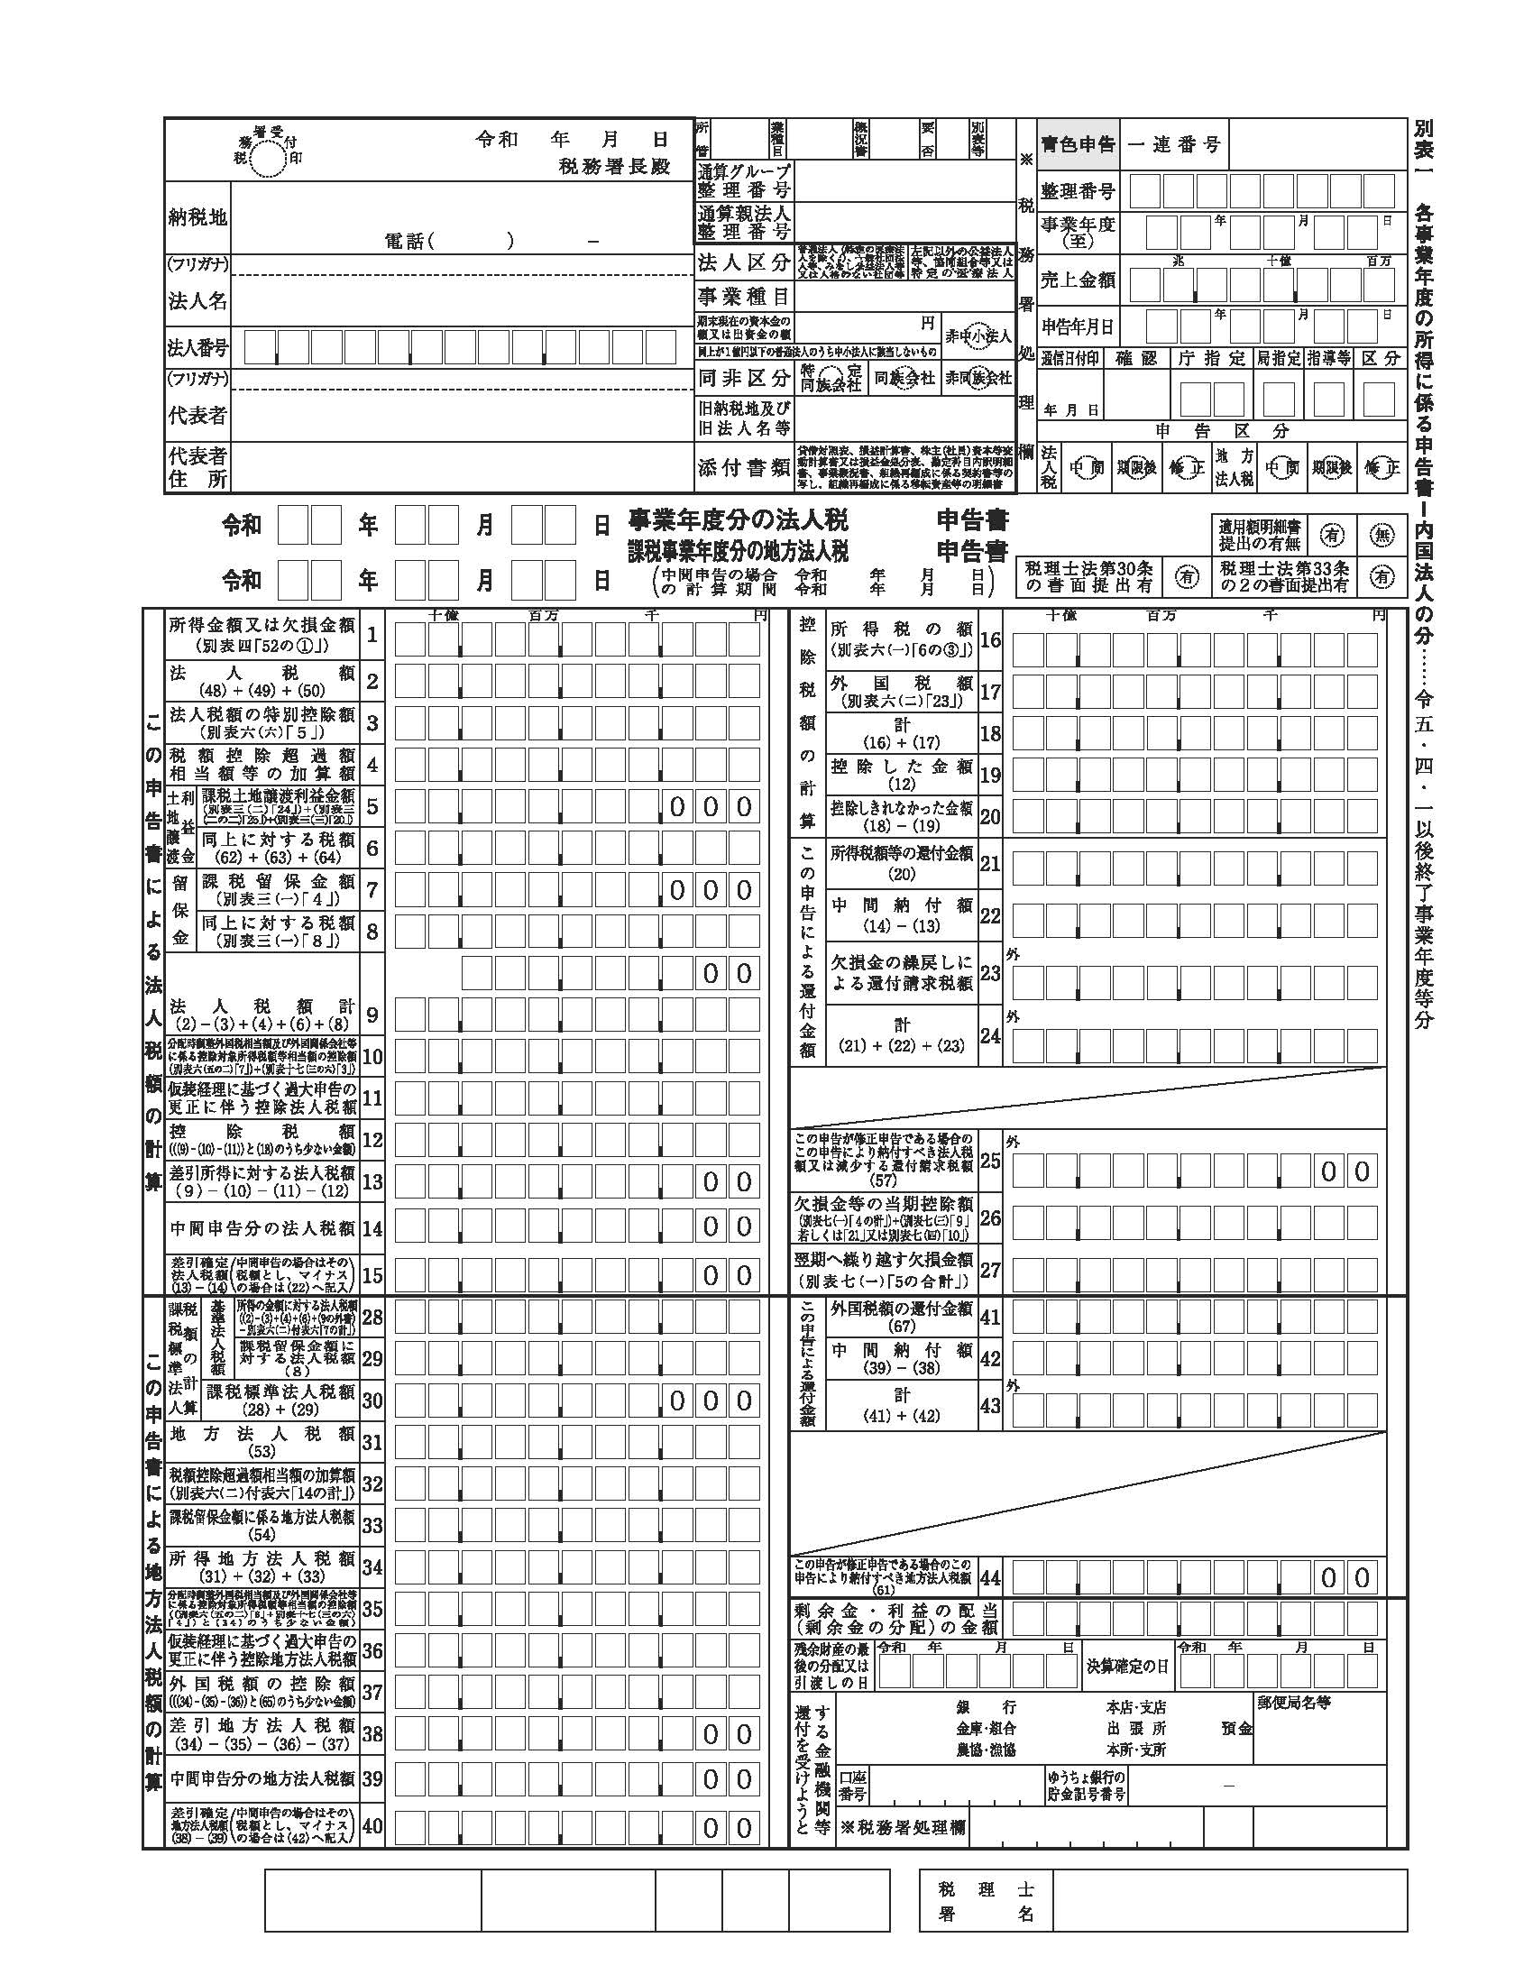
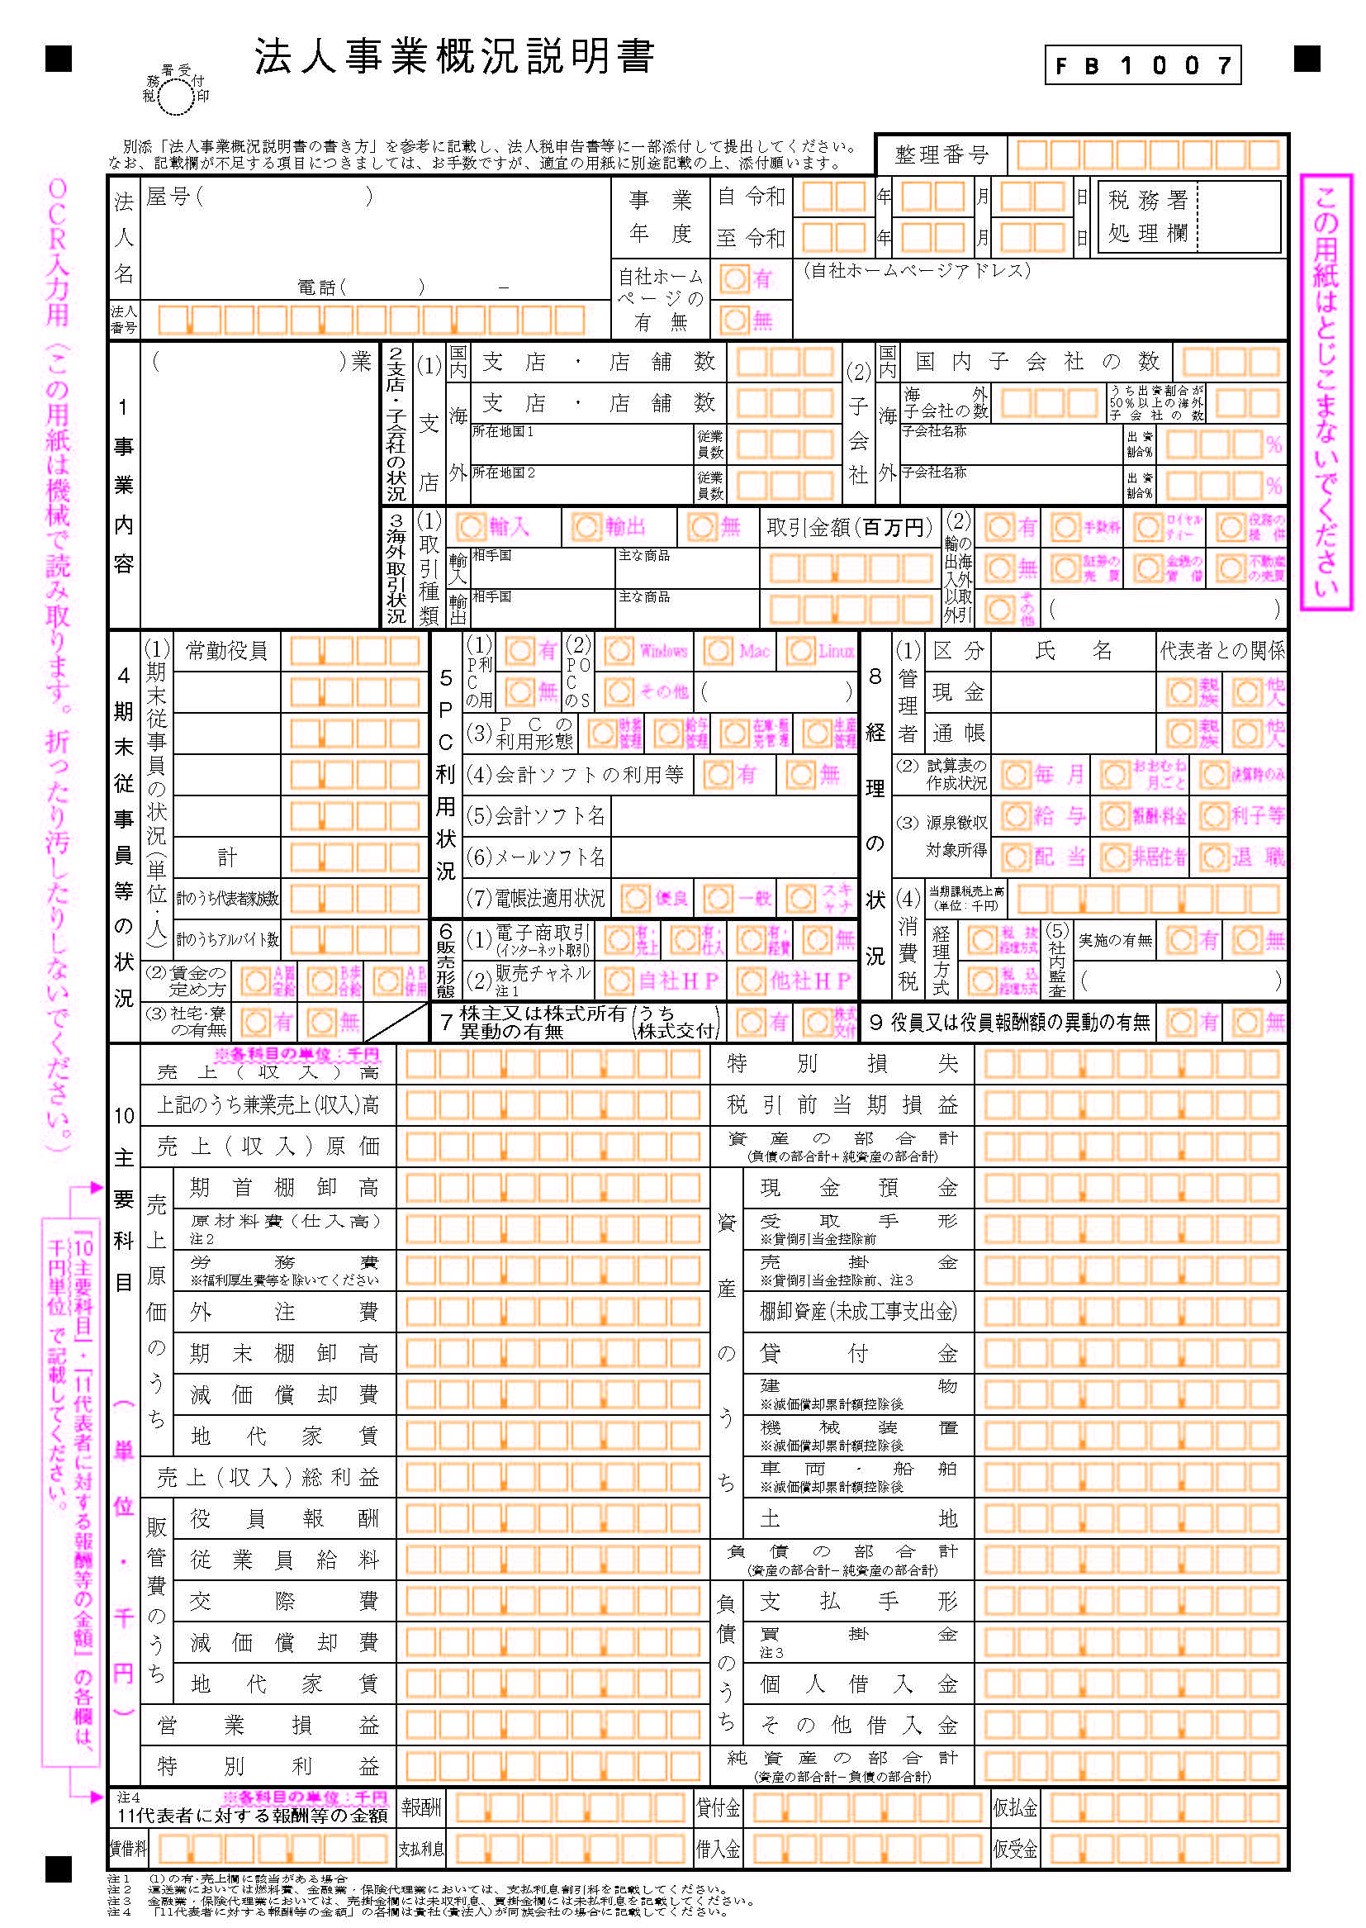
 |  |  |  | ①確定申告書等（直近１年分）について
貸 借 対 照 表 |  |  |  | ・各々、下記の書類すべてを提出してください。（いずれか一つではありません。）
 |  |  |  | 【法人】確定申告書別表１
 |  |  |  | 【法人】法人事業概況説明書
科 目 | 金 額 | 科 目 | 金 額 | 【法人】貸借対照表
【資産の部】 |  | 【負債の部】 |  | 【法人】損益計算書
流 動 資 産 | 000,000,000 | 流 動 負 債 | 000,000,000 | 【個人・青色申告者】確定申告書第１表
現 金 | 000,000,000 | 買 掛 金 | 000,000,000 | 【個人・青色申告者】青色申告決算書（損益計算・月別売上・貸借対照表）
預 金 | 000,000,000 | 未 払 金 | 000,000,000 | 【個人・白色申告者】確定申告書第１表
【書類例】以下略
 |  |  |  | 【個人・白色申告者】収支内訳書（損益の計算・内訳の詳細）

損 益 計 算 書

科 目 |  | 金 額
売上高 |  | 000,000,000
売上原価 |  | 000,000,000
売上総利益 |  | 000,000,000
【書類例】以下略

